Prijzenblad
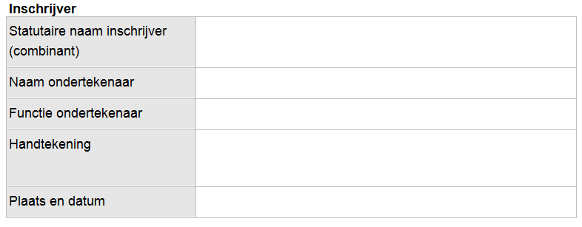
Prijzenblad
 |  | Enkel de geel gearceerde cellen invullen svp.!
Aanbesteding Alarmontvangers en Monitoren

 |  |  |  | Raming
 |  |  |  | Aantallen

Gunningscriterium 5

stuksprijs 2-weg alarmontvanger |  | € 0.00 |  | 2100
stuksprijs oplaadaccessoire |  | € 0.00 |  | 2100
stuksprijs draagmogelijkheid |  | € 0.00 |  | 2100
 | TOTAAL | € 0.00 | Wordt gescoord

Gunningscriterium 6

stuksprijs schermen |  | € 0.00 |  | 70
stuksprijs benodigde hardware |  | € 0.00 |  | 70
stuksprijs programmeersets |  | € 0.00 |  | 11
 | TOTAAL | € 0.00 | Wordt gescoord

Gunningscriterium 7

Prijs dataverbinding |  | € 0.00 | Wordt gescoord | nvt
per 2-wegalarmontvanger, per jaar

Gunningscriterium 8

SLA (totaal over 5 jaar) |  | € 0.00
Exploitatielasten (totaal over 5 jaar)

 | TOTAAL | € 0.00 | Wordt gescoord

